关系图
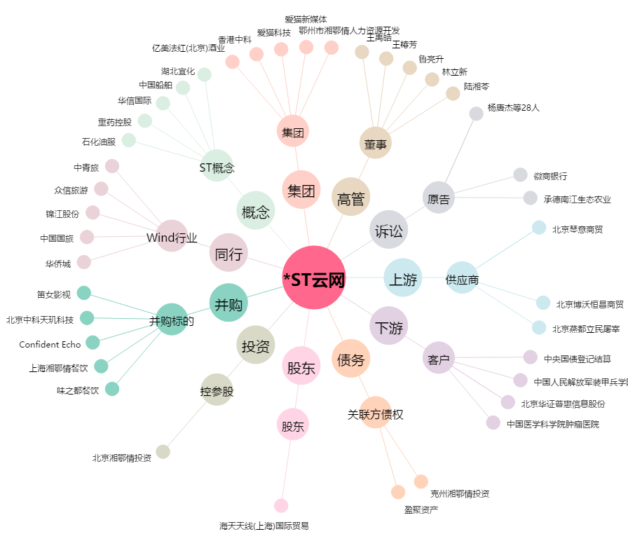
*ST云网[002306.SZ] - 关系概览图

